請求書（記入例）
記入例
毎月15日〆

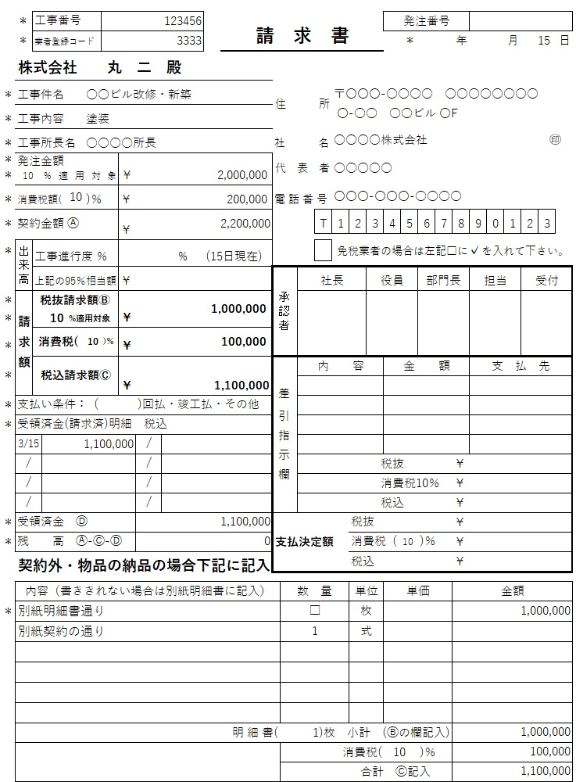

分割払いなど本例以外の支払い条件による記入例については、各担当者にご確認ください。
金額に対する適用税率です。

納品請求の場合はこちらに内容をご記入ください。書ききれる場合は明細書（※１）の添付は不要です。こちらに書ききれない場合のみ『別紙明細書通り』とご記入の上、明細書を添付してください。

（注意点）
・出来高は必ず担当者と打ち合わせを行うこと(打ち合わせなき場合は支払いを保留します)
・請求書の必要記入場所に漏れや誤りがあった場合は、支払いができなくなることがあります。
・工事番号・協力業者登録番号(業者登録コード)は発注決定書または金額決定書に記入してあります
ので、ご参照の上ご記入ください。
・※印は必ずご記入ください。(不明な点は各担当者にご確認ください)
・太枠内は記入しないでください。
・契約した工事については全て自主検査調書を添付してください。
（※1）「納品書」が「明細書」に名称変更しました。使用方法はこれまでと変わりません。

